操作說明
操作方式
1.於教育部化學品管理系統報表區→化學品總量查詢→選取◎勞動部指定之危害物執行查詢
2.選取貼至excel

化學品管理與申報系統 - 報表區 -化學品累計量查詢報表
20180101至 20190522化學品累計量查詢報表
請購總量：3.00000000公斤
使用總量：14.25800000公斤
現有總量：8.37900000公斤
製表日期：20190523
查詢條件：Cas No.排序
學校：170012-國立臺灣海洋大學
危害物
系所：0001-環安組
保管者：0103-職安中心
項次 | Cas No. | 英文品名 | 中文品名 | 請購量 | 使用量 | 現存量 | 前期結餘量
1 | 64-17-5 | Ethanol; 1-Hydroxyethane; Ethyl alcohol; Ethyl hydrate; ethyl hydroxide; | 乙醇; | 3 | 0.5 | 1.8 | -0.7
2 | 74-86-2 | acetylene; Ethenylene; | 乙炔、電石氣 | 0 | 13.758 | 6.579 | 20.337

3.插入所需欄位以符合以下格式,再貼入化學品清單 |  |  |  |  |  |  |  | 貯存位置:建議依藥品貯存位置填寫,如不分類,可刪此欄
 | 化學品資訊 |  |  |  |  | 使用資料(kg) |  | 貯存資料(kg)
項次 | 化學文摘號碼(CAS NO.) | 英文名稱 | 中文名稱 | SDS索引 | 製造者、輪入者或供應者 | 每次平均使用量 | 每次最大使用量 | 貯存位置 | 年平均貯存量 | 年最大貯存量

危害化學品清單 |  |  |  |  |  |  |  |  |  |  | 化學品分級管理清單
 | 化學品資訊 |  |  |  |  | 使用資料(kg) |  | 貯存資料(kg) |  |  | 化學品風險管理
項次 | 化學文摘號碼(CAS NO.) | 英文名稱 | 中文名稱 | SDS索引 | 製造者、輪入者或供應者 | 每次平均使用量 | 每次最大使用量 | 位置 | 年平均貯存量 | 年最大貯存量 | 是否有暴露容許濃度(492) | 是否應實施作業環境監測(91) | 評估方法 | 作業環境監測結果 | 風險等級/管理方法 | 危害分類 | 暴露人數 | 備註
範例 | 110-82-7 | cyclohexane; | 環己烷 (濃度1%以上) |  |  |  |  |  |  |  | 是 | 否
範例 | 75-09-2 | DICHLOROMETHANE;MEHTYLENE CHLORIDE | 二氯甲烷 (濃度25%以上) |  |  |  |  |  |  |  | 是 | 作測(有機)
 |  |  |  |  |  |  |  |  |  |  | 鎖定程式 | 鎖定程式 | 下拉選單 |  | 下拉選單 |  |  | 下拉選單

 |  | 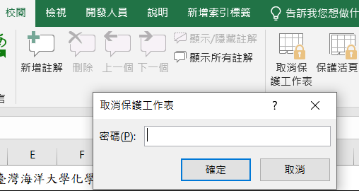 |  |  |  |  |  |  |  |  |  |  | 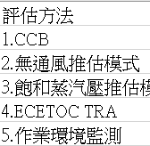 |  | 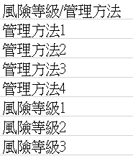
 |  |  |  |  |  |  |  |  |  |  | 利用CAS NO.帶出 | 利用CAS NO.帶出 | 前2項為否,請用CCB,其餘用定量推估模式,可 |  | (利用CCB執行,填管理方法1.2.3.4。推估方法填風險等級1.2.3)
 |  |  |  |  |  |  |  |  |  |  |  |  |  |  | 例、管理方法4
 |  |  |  |  |  |  |  |  |  |  |  |  |  |  | 例、風險等級1

決定管理辦法：
註：防護措施－工程控制(例如：整體通風換氣、局部排氣、氣體洩漏偵測器、衝剪機械雙手啟動設計...等)
行政管理(例如：教育訓練、自動檢查、作業檢點、制定實驗操作標準流程...等)
個人防護具(例如：抗化手套、呼吸防護具、護目鏡...等)

